关系图
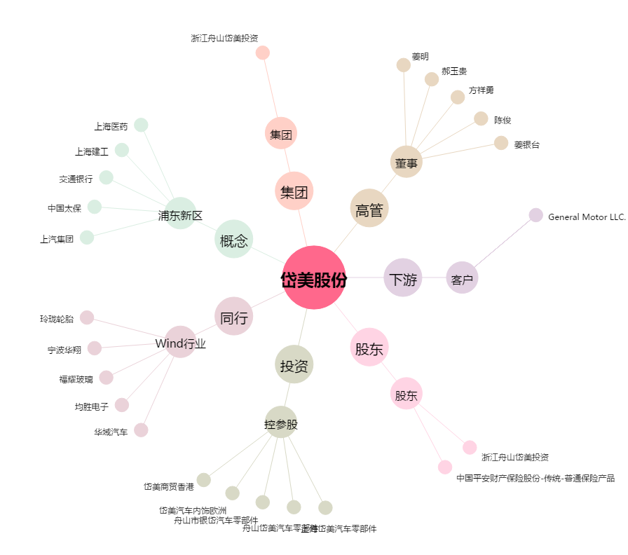
岱美股份[603730.SH] - 关系概览图

